記入に関する注意事項
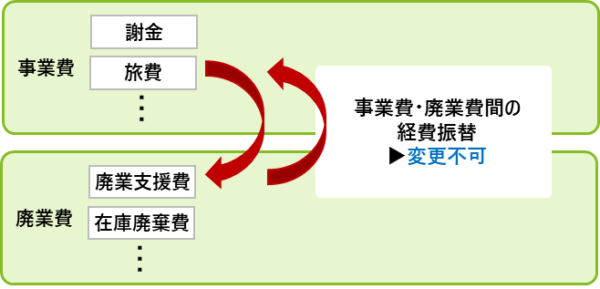
【本様式の記入に関する確認・注意事項】
下表に記載されている内容は、本補助金においては変更することが出来ません。 申請内容を変更せざるを得ない状況が生じ、当該変更内容が下表に記載されたケースに該当する場合や、補助事業の遂行が困難になり中止せざるを得ない状況が発生した場合、、補助金交付を辞退しようとする場合は、補助事業の中止・辞退の取り扱いとなるため、事故報告書（本様式）による事務局への報告が必要となります。 尚、事故報告を実施した場合、それまでの補助事業の中で補助対象経費が発生していても、補助金の交付を受けることはできませんので、ご留意ください。
専門家活用事業（枠）においては、例えばM&Aのクロージング日が先延ばしになり補助事業期間中に成約しなかった場合には、「補助事業期間中に未成約である」として補助時上限額は変更しますが、それまでに発生した経費（※）は補助対象となる可能性があります。補助対象経費の交付を希望する場合には、交付要件を必ず確認の上、必要に応じて補助事業期間後に実績報告をしてください。 （※）補助事業期間中の基本合意締結に紐づいた専門家への基本合意報酬が発生している場合や、買い手支援型（類型）におけるDD費用など。対象となる経費は限定されますので、公募要領等を確認してください。尚、経営資源引継ぎが未実現の場合、クロージングに紐づく成功報酬は補助事業期間内に支払っても補助対象外となるので注意すること。
■届出対象となる変更一覧
補助事業者の変更
補助事業者の変更 | 「補助事業者としての権利」の他者への譲渡（地位を承継する場合を除く）
 | 法人における合併等における、中小企業者の定義に該当しない者への地位の承継 （株主の変更により、補助事業者の要件である中小企業者等の要件を満たさなくなる場合を含む）
 | 個人事業主の承継者・被承継者における代表者を変更する場合
支援類型の変更
支援類型の変更 | 支援類型（買い手支援型（類型）及び売り手支援型（類型））の変更
補助事業期間の変更
補助事業期間の変更 | 補助事業の開始日の変更や、補助事業期間の延長等の変更
引継ぎ形態の変更
引継ぎ形態の変更 | 『公募要領』において、補助事業者別に規定された引継ぎの形態以外への変更
共同申請者に係る情報の変更
共同申請者の変更 | 支配株主又は株主代表の変更（共同申請の場合）
補助対象経費の変更
事業費・廃業費間での振替（注1） | 事業費（又は廃業費）に属する経費の、廃業費（又は事業費）に属する経費への振替
その他
遂行状況の変更 | 補助事業の継続が困難となった場合

（注1）事業費・廃業費間での経費振替とは以下のような場合を指す

